상품제안서
김수자_레이스 듀라론 냉감 여름 아쿠아 누빔 침대패드 K/KK/LK | 상품코드: F27252

 |  |  |  |  |  |  | 02-412-0044 | www.easy1.co.kr
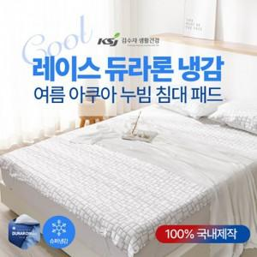

【상세/제작정보】 | 케이스 별도문의

【인쇄/포장옵션】 | / 포장불가능

【공급단가】 | 수량 | 10~ | 50~ | 100~ | 300~ | 500~
*VAT별도 | K | 79,200원 | 77,880원 | 75,900원 | 74,580원 | 72,600원
 | KK | 97,800원 | 96,170원 | 93,720원 | 92,090원 | 89,650원
 | LK | 112,800원 | 110,920원 | 108,100원 | 106,220원 | 103,400원

【상품 URL】 | http://www.easy1.co.kr/src/goods_detail.php?gdno=27252

